Лист1
 |  |  | Магазин «Бисер, Бусинка, Страз» чешский бисер оптом, с доставкой по России http://biser-businka-strass-18.com http://okeanbusin.ru |  |  |  | опт: +7 499 157-6590 опт: +7 499 157-3151 заказ отправлять на адрес: optotdel18@yandex.ru
 |  |  |  |  |  |  |  |  | сумма заказа:
 |  |  |  |  |  |  |  |  | 0.00
Бланк-заказа: |  |  | Нитки нейлоновые для бисера One-G, Toho (Япония) |  |  |  |  |  | 140
Заказчик (ФИО, организация, адрес): |  |  |  |  |  |  |  |  | 73
Заказчик (контактный телефон):

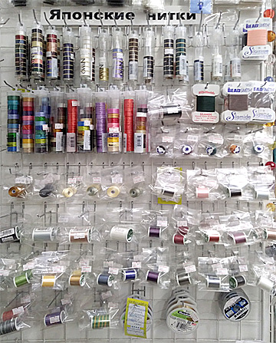
Изображение | № магазина | Артикул | Цвет | Длина нити | Упаковка | Цена, $ | Наличие | количество заказа | Стенд с нитками
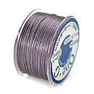 | _ | PT-50-3 | Серый Gray | 46 метров | 1 катушка | 5.29
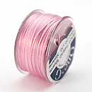 | _ | PT-50-5 | Розовый Pink | 46 метров | 1 катушка | 5.29
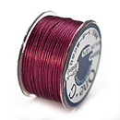 | _ | PT-50-6 | Бургундия (малиновый) Burgundy | 46 метров | 1 катушка | 5.29
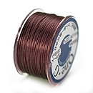 | _ | PT-50-7 | Коричневый (Brown) | 46 метров | 1 катушка | 5.29
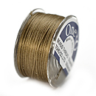 | _ | PT-50-8 | Песочный Sand Ash | 46 метров | 1 катушка | 5.29
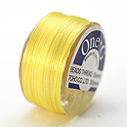 | _ | PT-50-9 | желтый светлый Light Yellow | 46 метров | 1 катушка | 5.29
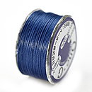 | _ | PT-50-10 | синий Blue | 46 метров | 1 катушка | 5.29 | нет
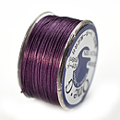 | _ | PT-50-11 | Пурпурный Purple | 46 метров | 1 катушка | 5.29
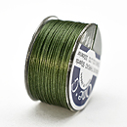 | _ | PT-50-12 | Зеленый Green | 46 метров | 1 катушка | 5.29
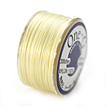 | _ | PT-50-13 | Кремовый Cream | 46 метров | 1 катушка | 5.29 | нет
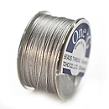 | _ | PT-50-14 | Серый светлый Light Gray | 46 метров | 1 катушка | 5.29 | нет
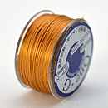 | _ | PT-50-15 | Оранжевый Orange | 46 метров | 1 катушка | 5.29
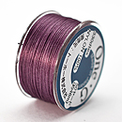 | _ | PT-50-16 | Лиловый Mauve | 46 метров | 1 катушка | 5.29
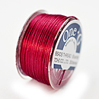 | _ | PT-50-17 | Красный Red | 46 метров | 1 катушка | 5.29
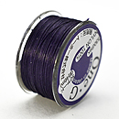 | _ | PT-50-18 | Темно-синий Navy | 46 метров | 1 катушка | 5.29
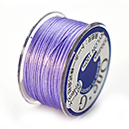 | _ | PT-50-19 | Лаванда светлый Light lavender | 46 метров | 1 катушка | 5.29
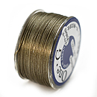 | _ | PT-50-20 | Хаки светлый Light Khaki | 46 метров | 1 катушка | 5.29
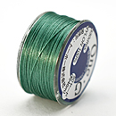 | _ | PT-50-21 | Мятно-зеленый Mint Green | 46 метров | 1 катушка | 5.29
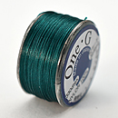 | _ | PT-50-22 | Темно-зеленый Deep Green | 46 метров | 1 катушка | 5.29
 | _ | PT-125-1 | Белый White | 114 метров | 1 катушка | 13.30
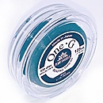 | _ | PT-125-2 | Черный Black | 114 метров | 1 катушка | 13.30
 | _ | PT-125-3 | Серый Gray | 114 метров | 1 катушка | 13.30
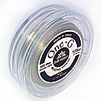 | _ | PT-125-4 | Черный Beige | 114 метров | 1 катушка | 13.30
 | _ | PT-125-5 | Розовый Pink | 114 метров | 1 катушка | 13.30
 | _ | PT-125-6 | Винный Burgand | 114 метров | 1 катушка | 13.30
 | _ | PT-125-7 | Коричневый Brown | 114 метров | 1 катушка | 13.30
 | _ | PT-125-8 | Сандал Sand As | 114 метров | 1 катушка | 13.30
 | _ | PT-125-9 | Желтый светлый Light Yellow | 114 метров | 1 катушка | 13.30
 | _ | PT-125-10 | Синий Blue | 114 метров | 1 катушка | 13.30
 | _ | PT-125-11 | Фиолетовый Purple | 114 метров | 1 катушка | 13.30
 | _ | PT-125-12 | Зеленый Green | 114 метров | 1 катушка | 13.30
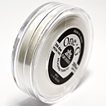 | _ | PT-250-1 | Белый White | 229 метров | 1 катушка | 8.00
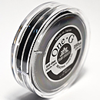 | _ | PT-250-2 | Черный Black | 229 метров | 1 катушка | 15.20 | нет
 | _ | PT-250-3 | Серый Gray | 229 метров | 1 катушка | 15.20
 | _ | PT-250-4 | Бежевый Beige | 229 метров | 1 катушка | 15.20
 | _ | PT-250-9 | Черный Black | 229 метров | 1 катушка | 15.20
 | _ | PT-250-13 | Кремовый Cream | 229 метров | 1 катушка | 15.20
разное
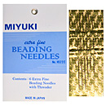 | _ | Набор игл для бисера MIYUKI JPN156 | 6 иголок для бисера и нитковдеватель | Ø 0,4 мм 2 шт - 42 мм, 2 шт - 48 мм, 2 шт - 55 мм | 1 упаковка | 2.71

сумма заказа: |  |  |  |  |  |  |  | 0.00

